01_Screen Layout
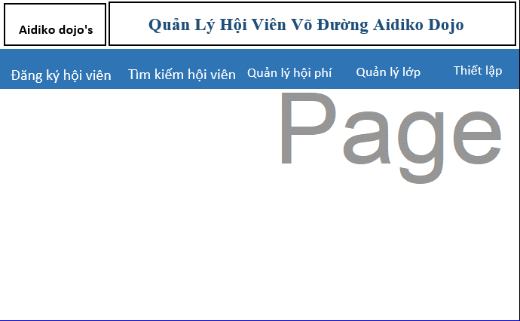

Picture item definition book
system-name
Aidiko dojo's Member Management
AKD
Screen ID
Main
AKD001
Form number
screen name

02_Item Definition
Picture item definition book
system-name
Aidiko dojo's Member Management
AKD
Screen ID
Main
AKD001
Form number
screen name
No | Japanese name (item name) | project name | Symbol name | Type | Requires | Code ID | initial value | I/O/IO | Description
1 | Đăng Ký Hội Viên | Đăng Ký Hội Viên | btnDangKyHoiVien | Button | O | - | - | I | －
2 | Tìm Kiếm Hội Viên | Tìm Kiếm Hội Viên | btnTimKiemHoiVien | Button | O | － | - | I | －
3 | Tìm Kiếm Nhanh | Tìm Kiếm Nhanh | btnTimKiemNhanh | Button | O | － | - | I | －
4 | Tìm Kiếm Theo Điều Kiện | Tìm Kiếm Theo Điều Kiện | btnTimKiemTheoDieuKien | Button | O | - | - | I | -
5 | Quản Lý Hội Phí | Quản Lý Hội Phí | btnHoiPhi | Button | O | － | - | I | －
6 | Quản Lý Lớp | Quản Lý Lớp | btnQuanLyLop | Button | O | － | - | I | －
7 | Setting | Setting | btnSetting | Button | O | － | - | I | －

03_Definition
Hiển thị các button cho admin sử dụng
- Đăng Ký Hội Viên
- Tìm Kiếm Hôi Viên
- Tìm Kiếm Nhanh
- Tìm Kiếm Theo Điều Kiện
- Quản Lý Hội Phí
- Quản Lý Lớp
- Thiết lập
Form number |  | AKD | Picture definition book |  | system-name | Aidiko dojo's Member Management
screen name |  | Main |  |  | Screen ID | AKD001
Screen overview
Initial Focus

１． Processing at initial display

Button hiển thị gồm
- Đăng Ký Hội Viên
- Tìm Kiếm Hôi Viên
- Quản Lý Hội Phí
- Quản Lý Lớp
- Thiết lập
Trong Tìm Kiếm Hội Viên gồm 2 button:
- Tìm Kiếm Theo Điều Kiện
-Tìm Kiếm Nhah
No. | Processing name |  |  | Process details
1 | Hiển thị form Main

２． Event processing

No. | Processing name |  |  | Process details
1 | Click vào button Đăng Ký Hội Viên |  |  | - Khi admin click vào button Đăng Ký Hội Viên sau đó hệ thống chuyển sang form Đăng Hội Viên
2 | Click vào button Tìm Kiếm Hội Viên |  |  | - Khi admin click vào button Tìm Kiếm Hội Viên button sổ ra 2 button khác gồm button Tìm Kiếm Nhanh và button Tìm Kiếm Theo Điều Kiện
3 | Click vào button Tìm Kiếm Theo Điều Kiện |  |  | - Khi admin click vào button Tìm Kiếm Hội Viên sau đó click vào button Tìm Kiếm Theo Điều Kiện sau đó hệ thống chuyển sang form Tìm Kiếm Theo Điều Kiện
4 | Click vào button Tìm Kiếm Nhanh |  |  | - Khi admin click vào button Tìm Kiếm Hội Viên sau đó click vào button Tìm Kiếm Nhanh sau đó hệ thống chuyển sang form Tìm Kiếm Nhanh
5 | Click vào button Quản Lý Hội Phí |  |  | - Khi admin click vào button Quản Lý Hội Phí sau đó hệ thống chuyển sang form Quản Lý Hội Phí
6 | Click vào button Quản Lý Lớp |  |  | - Khi admin click vào button Quản Lý Hội Phí sau đó hệ thống chuyển sang form Quản Lý Lớp
7 | Click vào button Thiết Lập |  |  | - Khi admin click vào button Setting sau đó hệ thống chuyển sang form Setting

